ASBU.İAŞ.01

ANKARA SOSYAL BİLİMLER ÜNİVERSİTESİ
Strateji Geliştirme Daire Başkanlığı

 |  |  | Döküman Numarası: |  | İAŞ-001
 |  |  | İlk Yayın Tarihi:
 |  |  | Revizyon Tarihi:
 |  |  | Revizyon No:
Sorumlular | Yan Ödeme Cetvelleri Ön Mali Kontrol İş Akış Süreci |  |  |  | Doküman
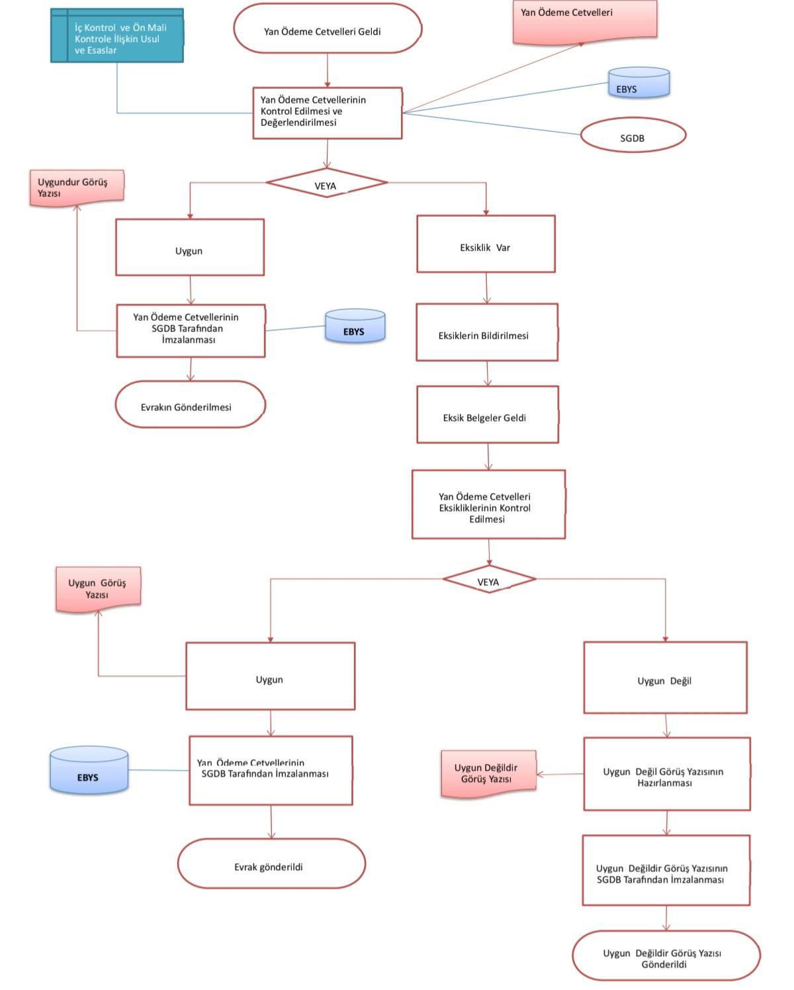

Strateji Geliştirme Daire Başkanlığı |  |  |  |  | Yan ödeme cetvellerinin ön mali kontrol sürecinden geçirilerek uygunluk görüşlerinin zamanında sonuçlandırılması

Harcama Birimleri |  |  |  |  | Cetvellerin kontrol edilme, eksikliklerin giderilme ve görüş yazılarının SGDB tarafından onaylanma süresi

Strateji Geliştirme Daire Başkanlığı |  |  |  |  | Gelen yan ödeme cetvellerinin incelenmesi, eksiklerin birimlere bildirilmesi ve uygunluk görüş yazılarının hazırlanması

Üst Yönetici |  |  |  |  | Kontrol süreci sonunda hazırlanan ve cetvellerin durumunu bildiren resmi uygunluk veya uygun değildir yazısı

Üst Yönetici |  |  |  |  | Henüz kontrol ve değerlendirme aşamasında olan, onaylanmamış yan ödeme cetvelleri ve taslak görüş yazıları

Strateji Geliştirme Daire Başkanlığı |  |  |  |  | SGDB tarafından imzalanmış ve resmiyet kazanmış olan kesinleşmiş yan ödeme cetvelleri ve görüş dökümleri

Üst Yönetici |  |  |  |  | Görüş yazısı ile birlikte ilgili birime gönderilmiş ve süreci tamamlanarak arşive kaldırılmış yan ödeme kontrol dosyası

Strateji Geliştirme Daire Başkanlığı

HAZIRLAYAN |  |  |  |  | ONAYLAYAN

Adres: | Hükümet Meydanı No: 2 06050 Ulus, Altındağ/ANKARA | Telefon |  | 0312 596 44 44-45
 |  | İnternet Adresi |  | www.asbu.edu.tr
 |  | E-Posta |  | bilgi@asbu.edu.tr

